Principal
 | Oggi Comunicação e Eventos


 | CÓDIGO DO JOB: LE_191_VISITA A FÁBRICA |  |  |  |  |  |  |  |  |  |  |  |  |  |  | Subtotal
 | CLIENTE: LENOVO
 | EVENTO: VISITA A FÁBRICA
 | LOCAL: FÁBRICA LENOVO INDAIATUBA
 | DATA DO EVENTO: 06/11/2025
 | ATENDIMENTO: GIOVANNI FERREIRA
 | PRODUTOR: GIOVANNI FERREIRA
 | NOME PLANILHA: LE_191_VISITA A FÁBRICA
 |  |  |  |  |  |  |  |  |  | CUSTOS (valor de custo c/ NF ou recibo) |  |  |  |  | FORNECEDOR
ÍNDICE PUBLI |  |  |  |  |  |  |  | 0.81
 | RESUMO | DESCRITIVO | Qtd | Diária | R$ unit | VALOR | 8% | 19.53% | SUBTOTAL | QTDE | SUB TOTAL | CUSTO TOTAL (custo + dif. NF) | PAGAMENTOS |  | Fornecedor
1 | VISITA A FÁBRICA |  |  |  |  |  |  |  |  | VISITA A FÁBRICA
1.1 | LOGISTICA OPERACIONAL |  |  |  |  |  | AGENCIAMENTO | IMPOSTOS | SUBTOTAL | LOGISTICA OPERACIONAL |  |  | PENDENTE | EFETUADO
1.1.1 | TRANSFER VAN COM RESTAURANTE | TRANSFER: SÃO PAULO - FÁBRICA - SÃO PAULO | 1 | 1 | R$ 1,850.00 | R$ 1,850.00 | R$ 148.00 | R$ 35.92 | R$ 2,033.92 | 1 | R$ 1,100.00 | R$ 1,100.00 | R$ - | R$ 1,100.00 | EDUARDO ARTHUR MOLINA TRANSPORTES
 | Subtotal LOGISTICA OPERACIONAL |  |  |  |  | R$ 1,850.00 | R$ 148.00 | R$ 35.92 | R$ 2,033.92 | Subtotal LOGISTICA OPERACIONAL | R$ 1,100.00 | R$ 1,100.00
1.2 | A&B |  |  |  |  |  | AGENCIAMENTO | IMPOSTOS | SUBTOTAL | A&B |  |  | R$ -
1.2.1 | WELCOME COFFE - FÁBRICA | CARDÁPIO VARIADO | 1 | 1 | R$ 800.00 | R$ 800.00 | R$ 64.00 | R$ 15.53 | R$ 879.53 | 1 | R$ 817.50 | R$ 817.50 | R$ - | R$ 817.50 | ALERE ALIMENTACAO E SERVICOS LTDA
1.2.2 | ALMOÇO CAIPIRÃO - INDAIATUBA | ALMOÇO RESTAURANTE CAIPIRÃO | 6 | 1 | R$ 139.70 | R$ 838.20 | R$ 67.06 | R$ 16.27 | R$ 921.53 | 1 | R$ 1,034.88 | R$ 1,034.88 | R$ - | R$ 1,034.88 | GIOVANNI FERREIRA
 | Subtotal A&B |  |  |  |  | R$ 1,638.20 | R$ 131.06 | R$ 31.81 | R$ 1,801.06 | Subtotal A&B | R$ 1,852.38 | R$ 1,852.38
1.3 | EQUIPE TERCERIZADA |  |  |  |  |  | AGENCIAMENTO | IMPOSTOS | SUBTOTAL | EQUIPE TERCERIZADA |  |  | R$ -
1.3.1 | COORDENAÇÃO PRESENCIAL | COORDENADOR NA FÁBRICA | 1 | 1 | R$ 900.00 | R$ 900.00 | R$ 72.00 | R$ 17.47 | R$ 989.47 | 1 | R$ 600.00 | R$ 600.00 | R$ - | R$ 600.00 | JAQUELINE BRUN
1.3.2 | RECEPCIONISTA | ACOMPANHAMENTO GRUPO DESDE SP | 1 | 1 | R$ 750.00 | R$ 750.00 | R$ 60.00 | R$ 14.56 | R$ 824.56 | 1 | R$ 450.00 | R$ 450.00 | R$ - | R$ 450.00 | MARILENE APARECIDA DOS SANTOS
 | Subtotal EQUIPE TERCERIZADA |  |  |  |  | R$ 1,650.00 | R$ 132.00 | R$ 32.04 | R$ 1,814.04 | Subtotal EQUIPE TERCERIZADA | R$ 1,050.00 | R$ 1,050.00
1.4 | INTERNOS |  |  |  |  |  | AGENCIAMENTO | IMPOSTOS | SUBTOTAL | INTERNOS |  |  | R$ -
1.4.1 | PLANEJAMENTO | PLANEJAMENTO OPERACIONAL | 1 | 1 | R$ 1,900.00 | R$ 1,900.00 | R$ - | R$ 461.13 | R$ 2,361.13 | 1 | R$ 650.00 | R$ 650.00 | R$ - | R$ 650.00 | GIOVANNI FERREIRA
1.4.2 | GERENCIAMENTO - VISITA até 15 PESSOAS | ATENDIMENTO E PRODUÇÃO | 1 | 1 | R$ 1,700.00 | R$ 1,700.00 | R$ - | R$ 412.59 | R$ 2,112.59 | 1 | R$ - | R$ - | R$ -
 | Subtotal INTERNOS |  |  |  |  | R$ 3,600.00 | R$ 0.00 | R$ 873.72 | R$ 4,473.72 | Subtotal INTERNOS | R$ 650.00 | R$ 650.00
1.5 | OUTROS |  |  |  |  |  | AGENCIAMENTO | IMPOSTOS | SUBTOTAL | OUTROS |  |  | R$ -
1.5.1 | LAVAGEM DE JALECOS | LAVEGEM DE JALECOS | 6 | 1 | R$ 25.00 | R$ 150.00 | R$ 12.00 | R$ 2.91 | R$ 164.91 | 1 |  | R$ - | R$ -
1.5.2 | ADAPTAÇÃO ARTE CONVITE | ADAPTAÇÃO ARTE CONVITE | 1 | 1 | R$ 300.00 | R$ 300.00 | R$ - | R$ 72.81 | R$ 372.81 | 1 | R$ - | R$ - | R$ -
 | Subtotal OUTROS |  |  |  |  | R$ 450.00 | R$ 12.00 | R$ 75.72 | R$ 537.72 | Subtotal OUTROS | R$ - | R$ -
1.6 | CUSTOS OPERACIONAIS |  |  |  |  |  | AGENCIAMENTO | IMPOSTOS | SUBTOTAL | CUSTOS OPERACIONAIS |  |  | R$ -
1.6.1 | ALIMENTAÇÃO EQUIPE | RESTAURANTE CAIPIRÃO | 2 | 1 | R$ 139.70 | R$ 279.40 | R$ 22.35 | R$ 5.42 | R$ 307.18 | 2 | R$ - | R$ - | R$ -
1.6.2 | CUSTOS OPERACIONAIS | CUSTOS TRANSPORTE DA EQUIPE, DESPESAS DE VIAGEM | 1 | 1 | R$ 700.00 | R$ 700.00 | R$ 56.00 | R$ 13.59 | R$ 769.59 | 1 | R$ 386.29 | R$ 386.29 | R$ - | R$ 386.29 | RONALDO TIGUEIRO DA SILVA
 | Subtotal CUSTOS OPERACIONAIS |  |  |  |  | R$ 979.40 | R$ 78.35 | R$ 19.02 | R$ 1,076.77 | Subtotal CUSTOS OPERACIONAIS | R$ 386.29 | R$ 386.29
 | TOTAL |  |  |  |  | R$ 10,167.60 | R$ 501.41 | R$ 1,068.22 | R$ 11,737.23 | TOTAL | R$ 5,038.67 | R$ 5,038.67 | R$ - | R$ 5,038.67

 |  |  |  |  |  |  |  |  |  |  |  |  | R$ - | AGENCIAMENTO
 |  |  |  |  |  |  |  |  |  |  |  |  | R$ - | IMPOSTO
 |  |  |  |  |  |  |  |  |  |  |  |  | R$ 5,038.67 | CUSTO TOTAL
 |  |  |  |  |  |  |  |  |  |  |  |  | R$ 6,698.56 | LUCRO
 |  |  |  |  |  |  |  |  |  |  |  |  | 57%

Help
Como Acessar ?
Endereço Publi | PubliExpress

 |  | MACROFLUXO IMPORTAR ORÇAMENTO PUBLI | MACROFLUXO PEDIDO DE PAGAMENTO PUBLI | MACROFLUXO BAIXA NOTA FISCAL PEDIDO

GERAR PEDIDO DE PAGAMENTO
SELECIONAR ARQUIVO IMPORTADO DO PUBLI
PREENCHER PLANILHA
PREENCHER PLANILHA

FORNECEDOR CADASTRADO?
CLIENTE
EXISTE?
ENTRAR NO ITEM NO ORÇAMENTO
FAZER O PEDIDO
PREENCHER E ANEXAR DOCUMENTOS
Salvar
FIM
CRIAR UM JOB
S
CRIAR UM ORÇAMENTO
EXPORTAR ITENS
IMPORTA ITENS EXCEL
CONFERIR ITENS IMPORTADOS
FIM
ABRIR ORÇAMENTO
ENTRAR NO ITEM NO ORÇAMENTO
S
SELECIONAR FORNECEDOR
APROVAR ITEM
SALVAR ORÇAMENTO
FIM
ABRIR PEDIDOS
SELECIONAR O PEDIDO PARA PAGAMENTO
SELECIONAR PARA DAR BAIXA

N
N

VOLTAR AO ORÇAMENTO E ITEM
CADASTRAR CLIENTE
CADASTRAR FORNECEDOR

CADASTRAR CLIENTE
CRIAR UM JOB

PEDIDO PUBLI
BAIXAR PEDIDO NFF
CRIAR UM ORÇAMENTO
ACESSAR O PUBLI
ACESSAR O PUBLI

ACESSAR O PUBLI
ACESSAR O PUBLI
ACESSAR O PUBLI












CLICAR NO ITEM DO PEDIDO
SELECIONAR PEDIDO PARA PAGAMENTO

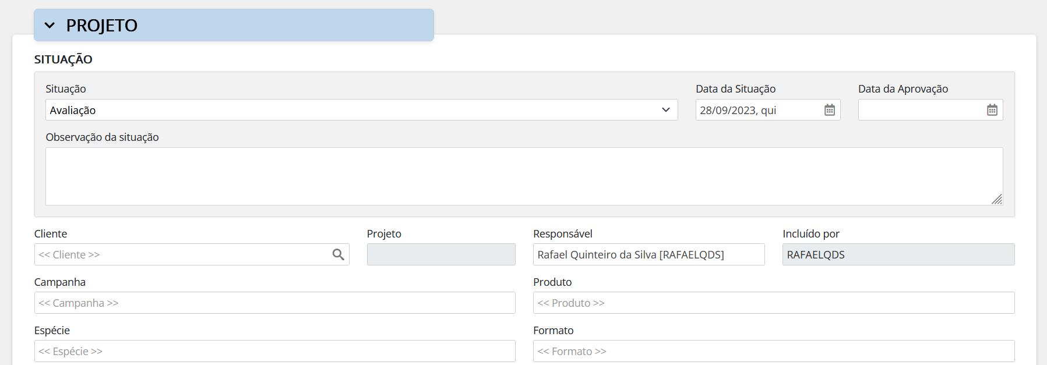
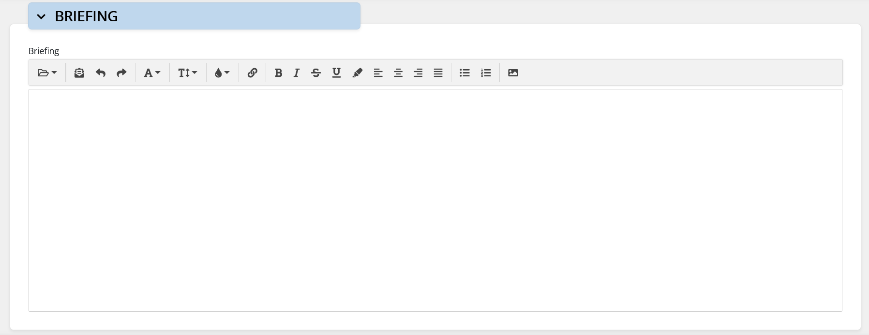
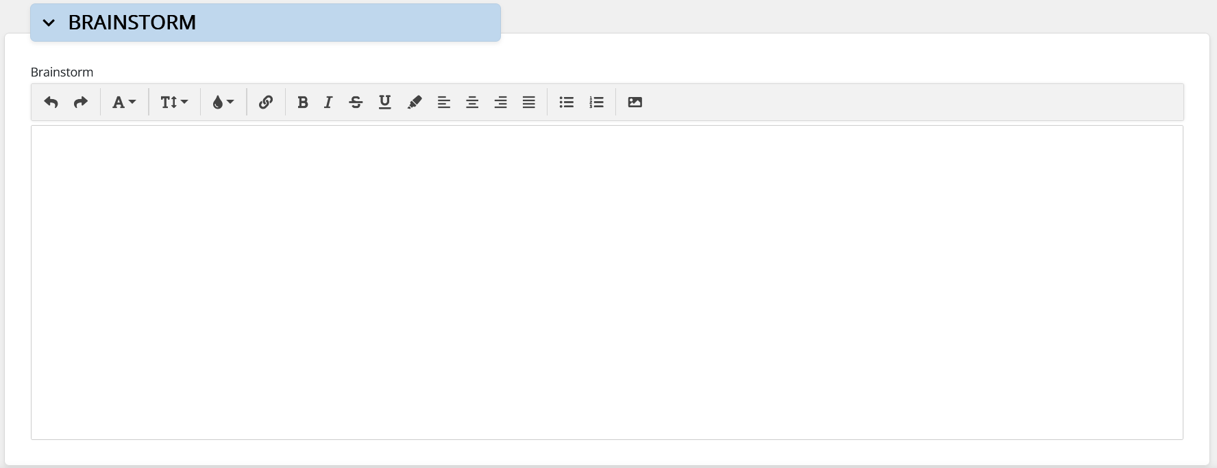

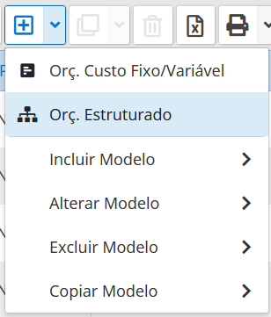
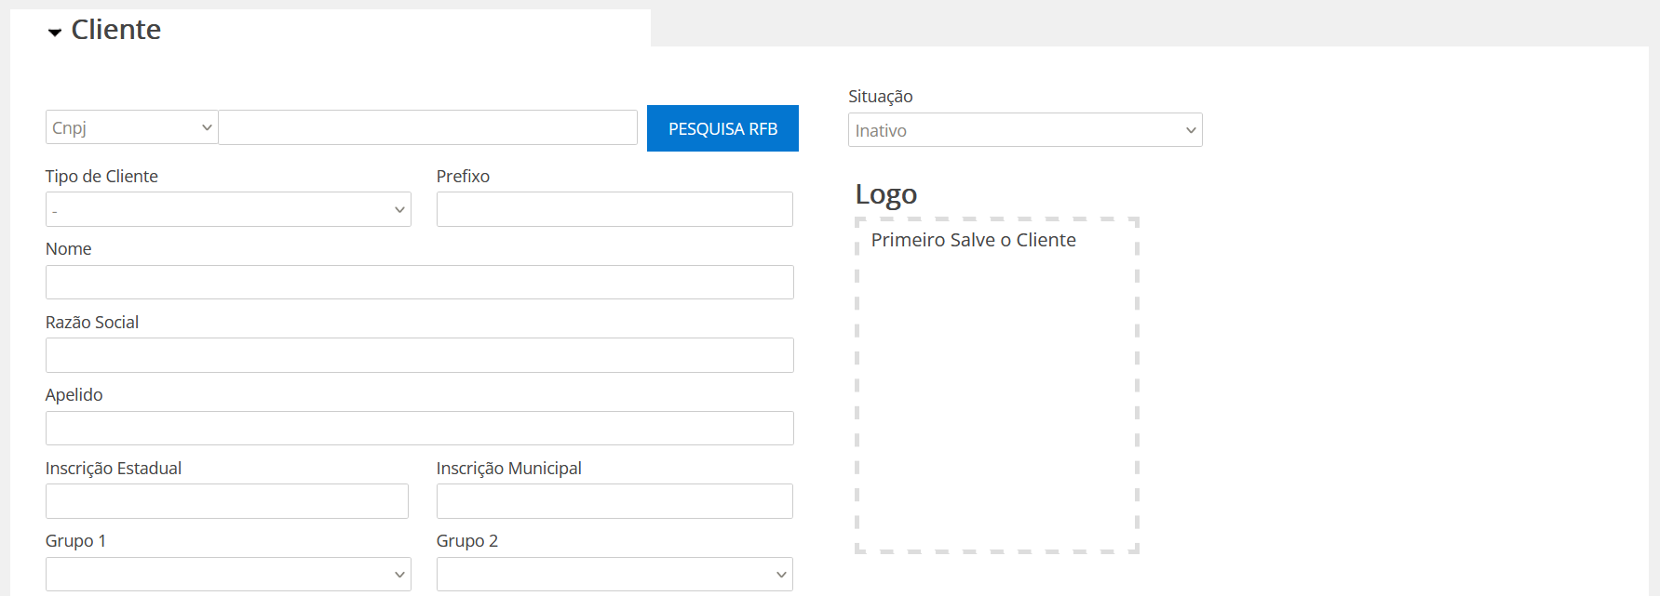
INSERIR CNPJ E PESQUISAR
TROCAR PARA ATIVO

2 CLIQUES NO PEDIDO
SE CLIENTE NÃO EXISTE
CADASTRAR CLIENTE

SELECIONAR "VER CHEGADA DE NFF"
INSERIR NOME DO CLIENTE
PRODUTOR RESP. PELO JOB
 |  |  |  |  | O

CONFERIR PREFIXO DO CLIENTE

SE JOB NÃO EXISTE
CADASTRAR JOB

INSERIR SOBRE O QUE É O EVENTO?
CÓDIGO OGGI DO EVENTO
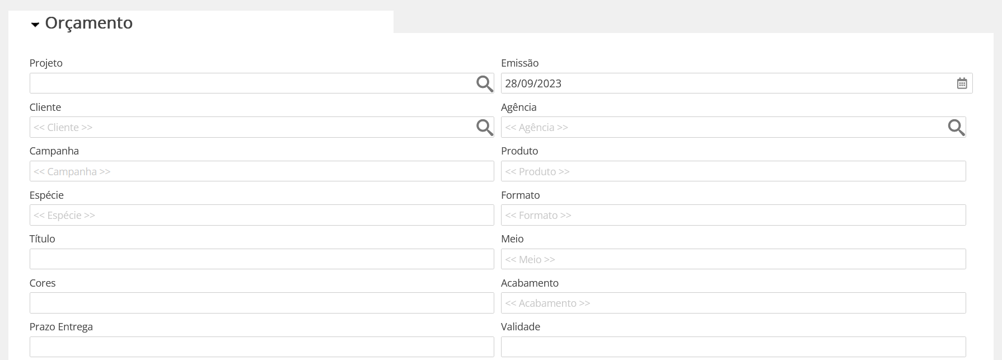
SELECIONAR JOB / PROJETO

PREENCHER DADOS DA NOTA OU RECIBO

INSERIR LOGO

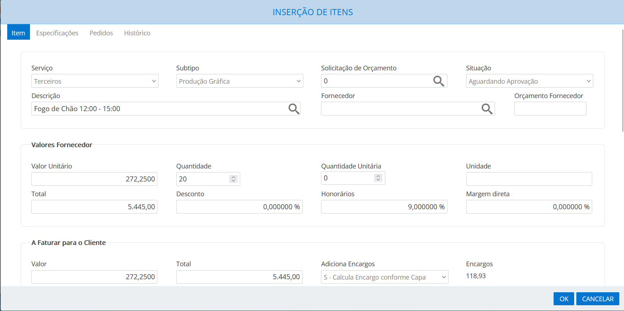

LOCAL DO EVENTO
MUDAR ITEM PARA APROVADO

CONFERIR ENDEREÇO, CASO ESTEJA ERRADO CORRIGIR
ADICIONAR ENCARGOS
VER PLANILHA CÉLULA Z12
SELECIONAR ENCARGOS SOBRE
A - TERCEIROS + INTERNOS + HONORÁRIOS

DATA DO EVENTO

CONFIRMAR OK

SELECIONAR ARQUIVOS
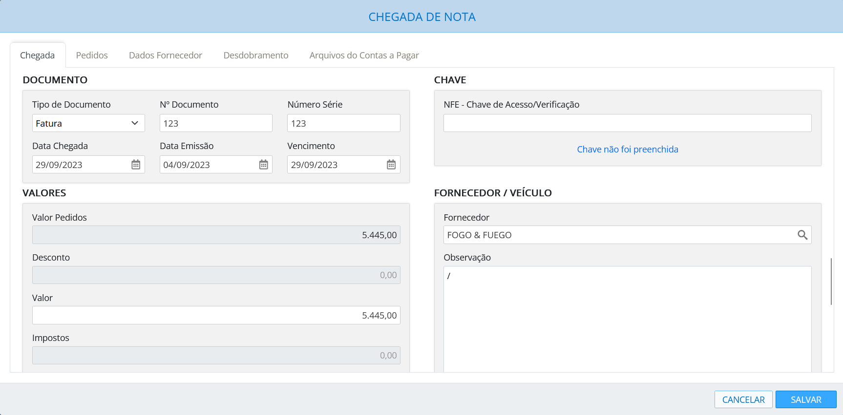


EXPORTAR ARQUIVO EXCEL
IMPORTAR E SELECIONAR ARQUIVO EXCEL

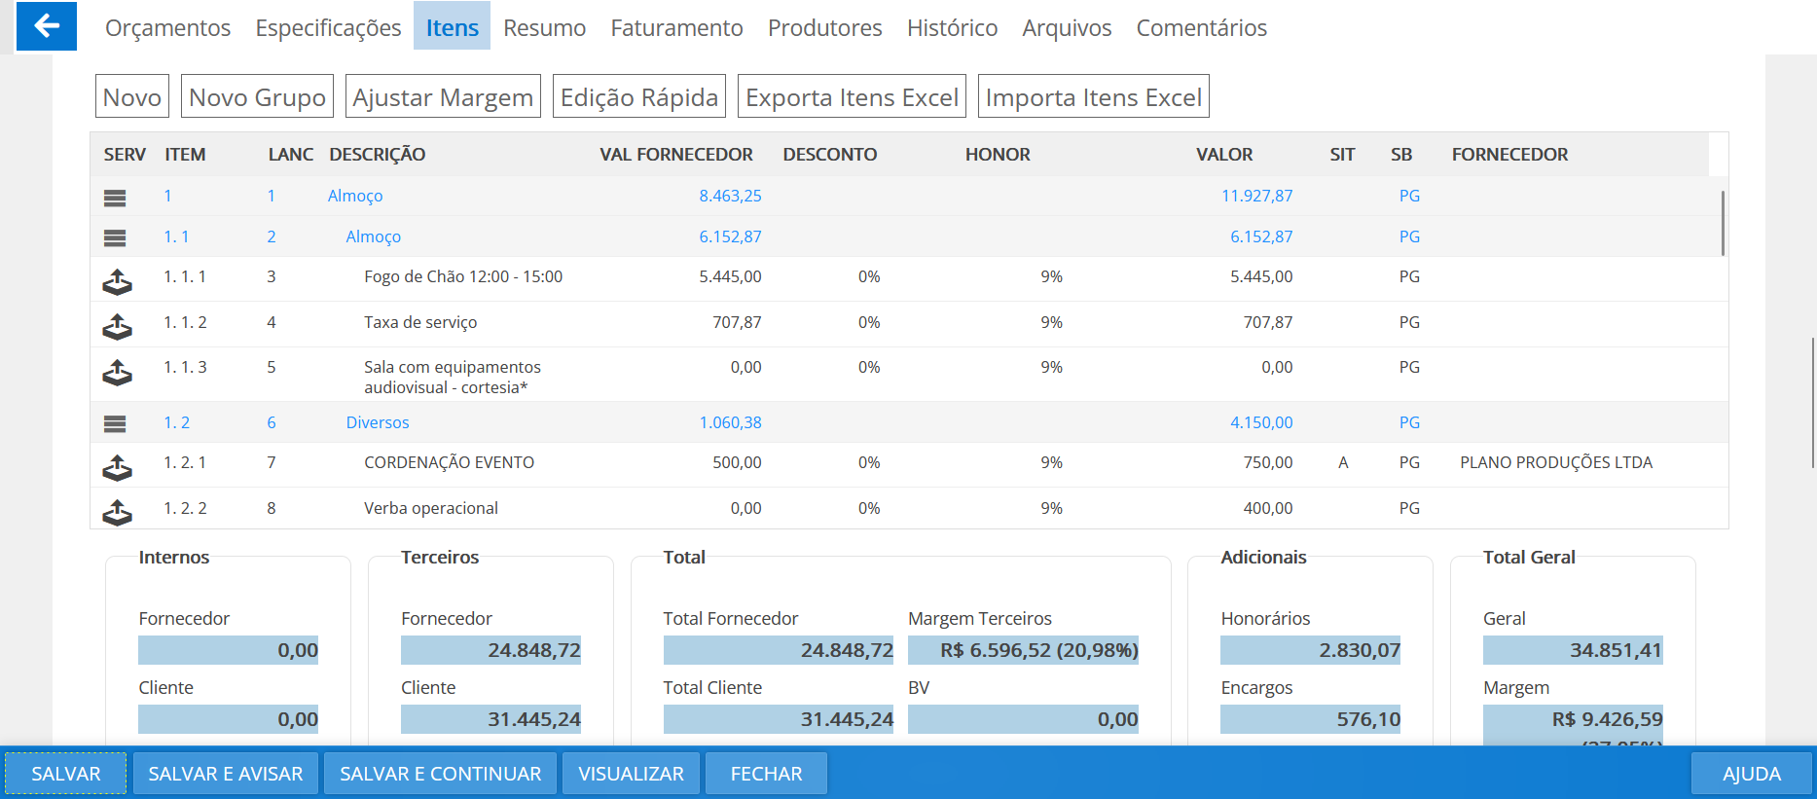

PREENCHER DADOS DE CONTATO DO CLIENTE
BRIEFING DO PROJETO

REABRIR ORÇAMENTO
PARA EXPORTAR ITENS
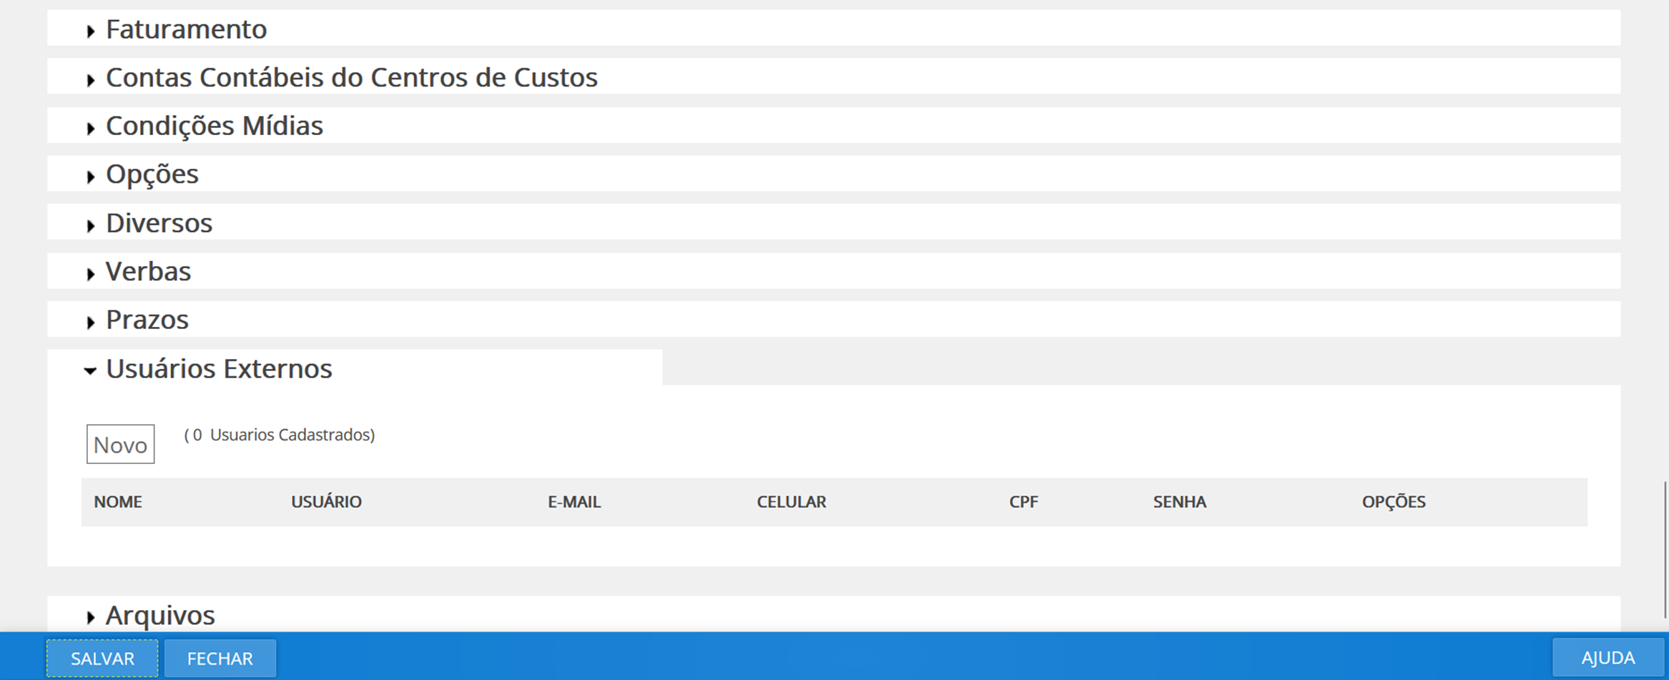
CONFERIR TOTAIS

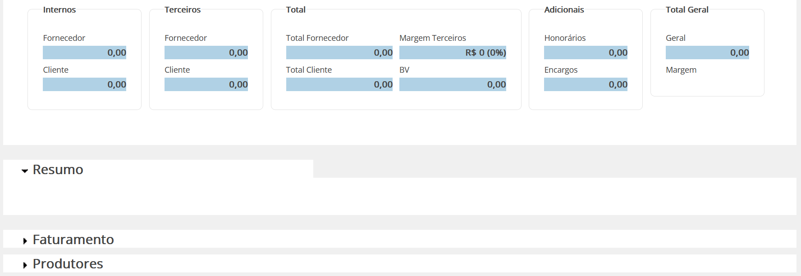

SALVAR
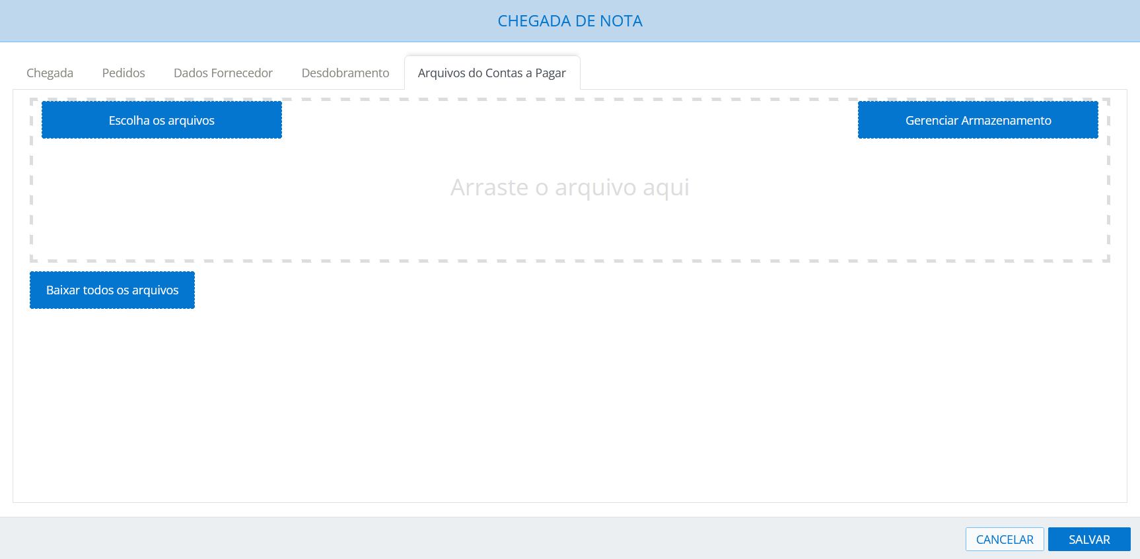

FAZER UPLOAD: PEDIDO DE PAGAMENTO E NOTA OU RECIBO

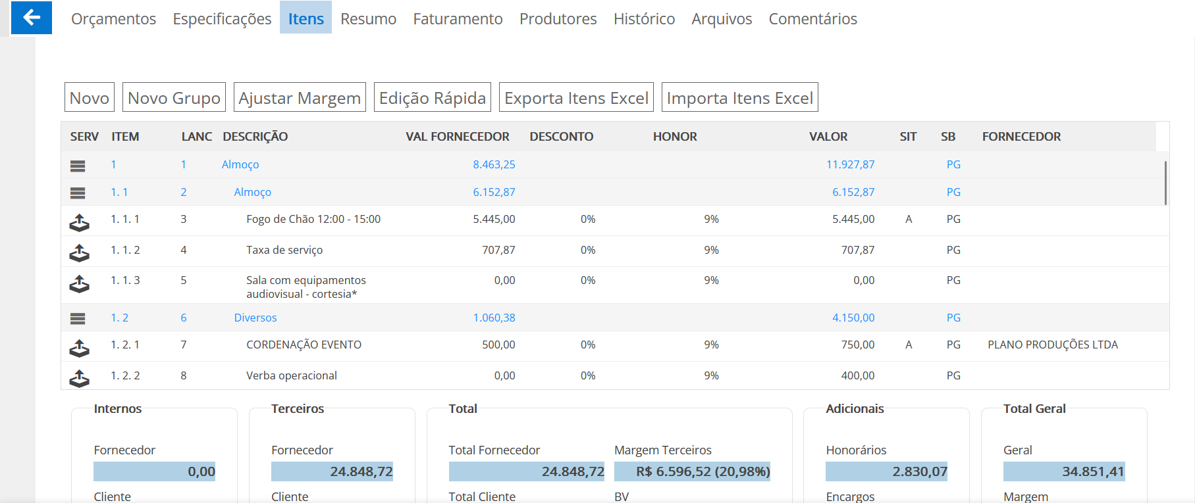

SALVAR

2 CLIQUES NO PEDIDO APROVADO

PEDIDO APROVADO

SALVAR
ORÇAMENTO

SALVAR

SELECIONARPEDIDOS
CADASTRAR FORNECEDOR
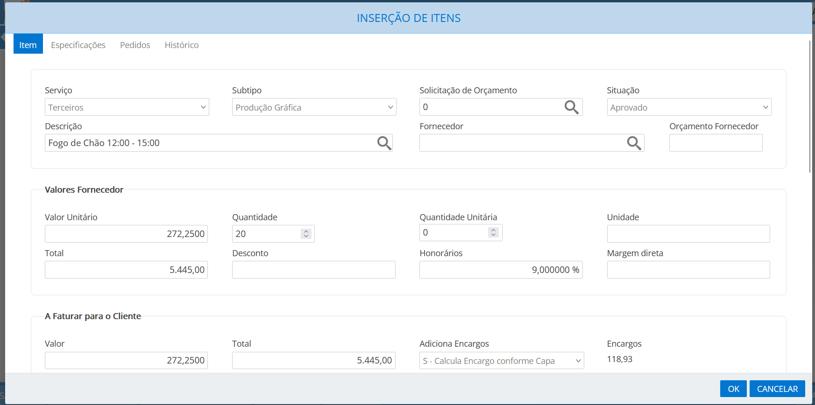

ACESSAR O PUBLI
SALVAR O NOVO JOB



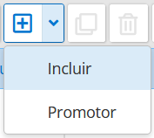
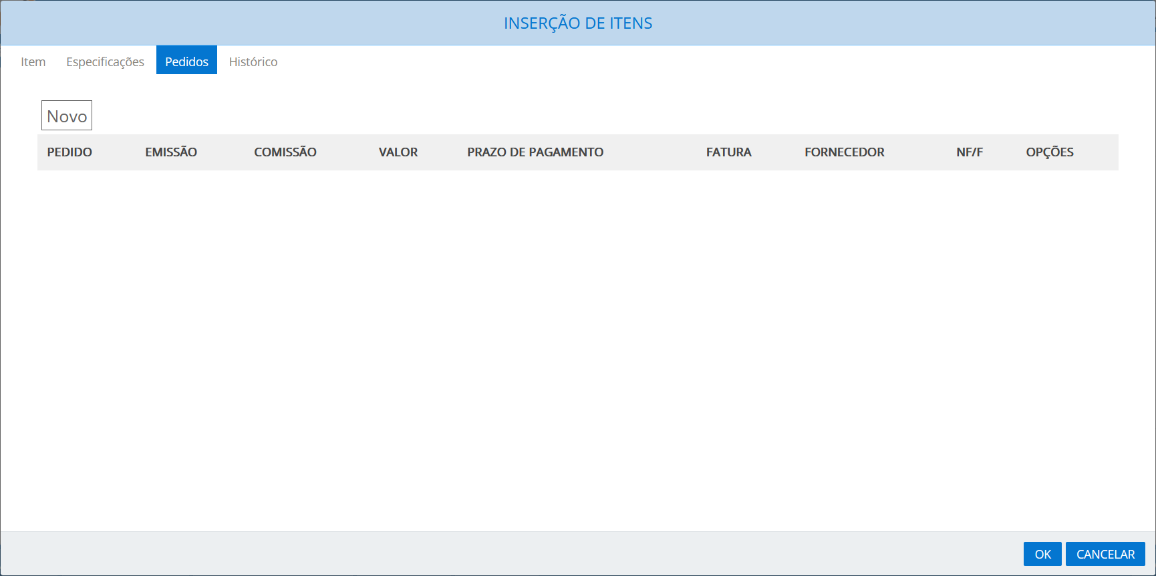
SELECIONAR
PEDIDOS

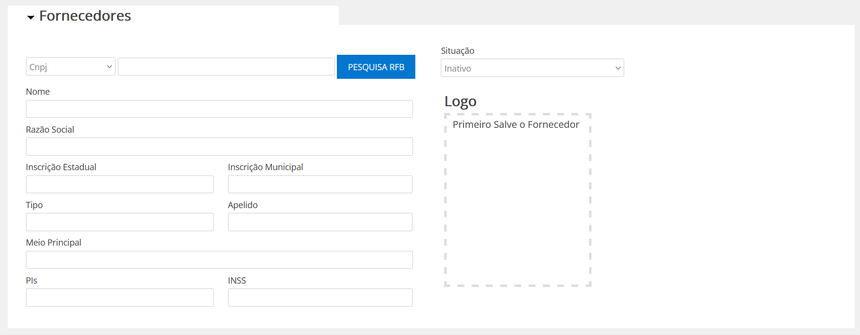

INSERIR CNPJ E PESQUISAR
TROCAR PARA ATIVO

SELECIONAR TIPO DESPESA

PREENCHER DADOS DO CONTATO FORNECEDOR

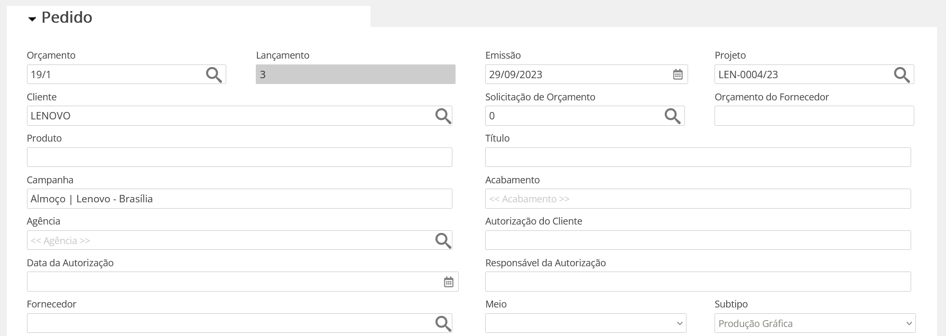

CONFERIR ENDEREÇO

SE FORNECEDOR NÃO EXISTE, CADASTRAR FORNECEDOR
SELECIONAR
FORNECEDOR

PREENCHER DATA DO PAGAMENTO
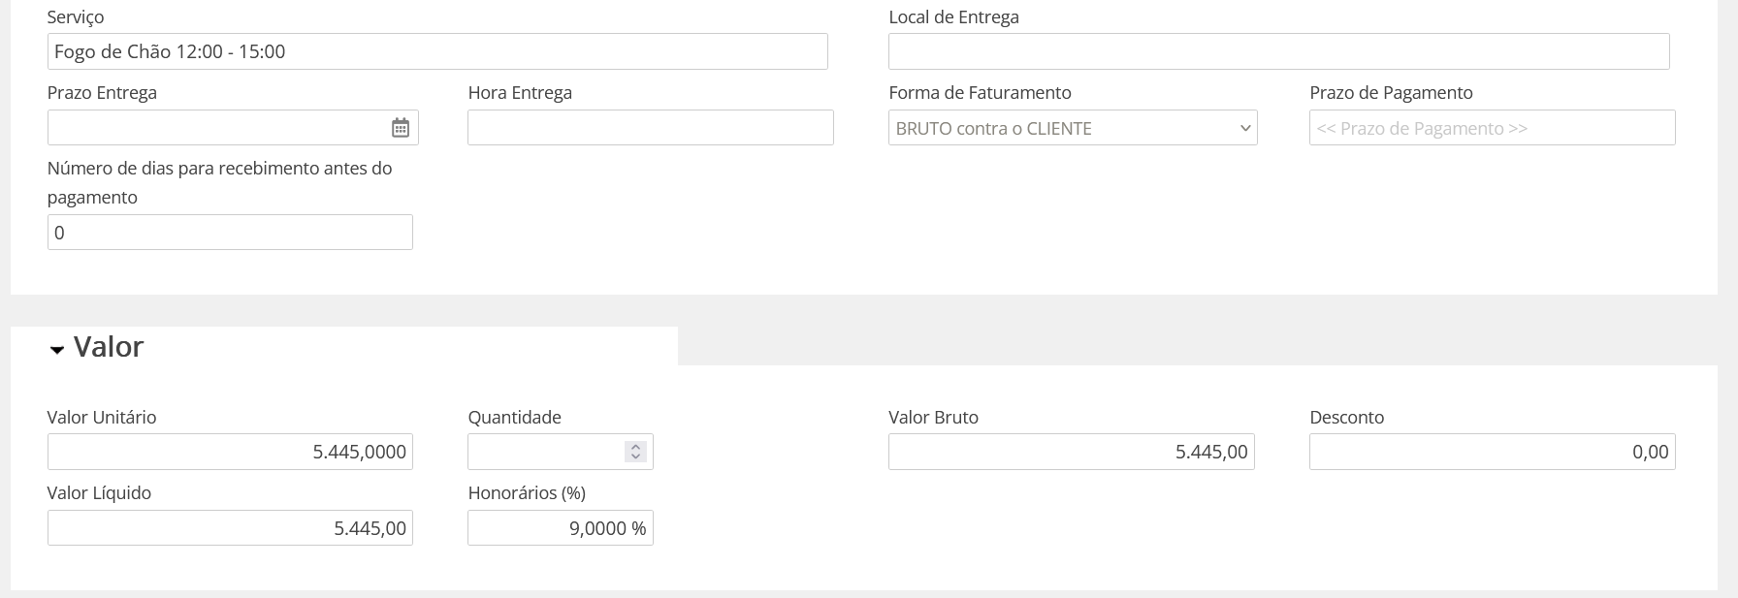

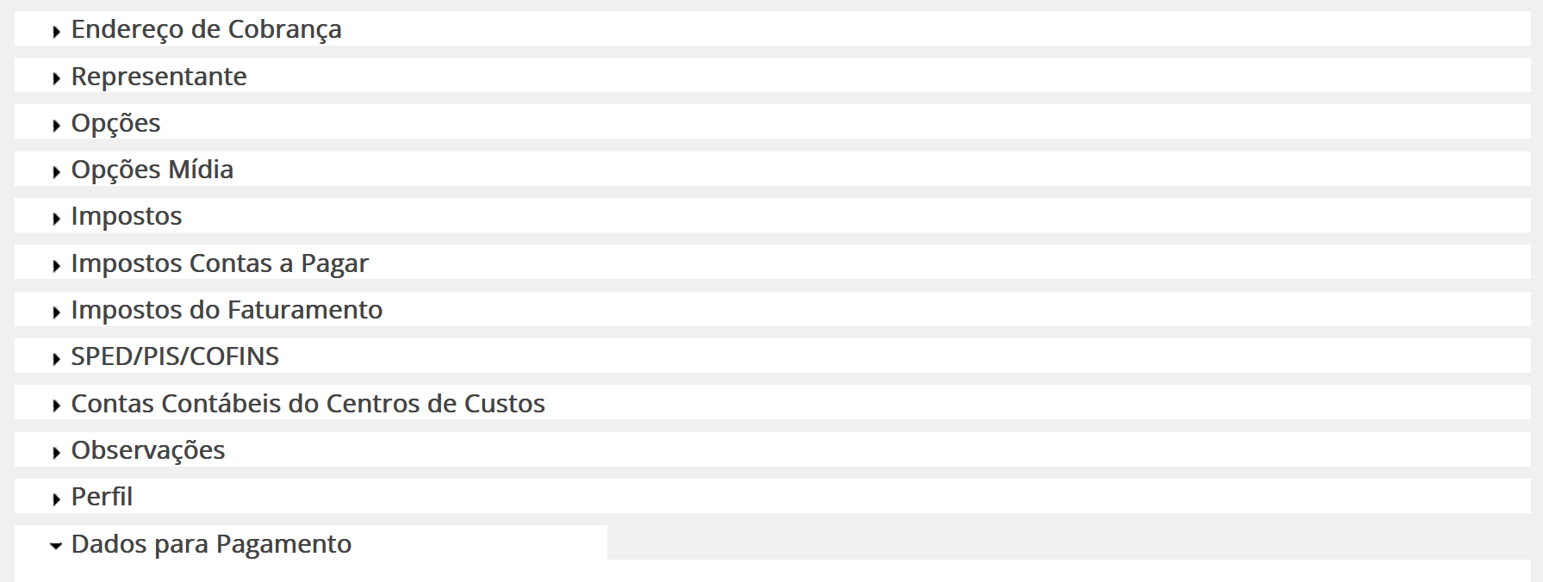
CLICAR EM VALOR

PREENHCER DADOS DO PEDIDO

PREENCHER DADOS PARA PAGAMENTO
SALVAR
SALVAR

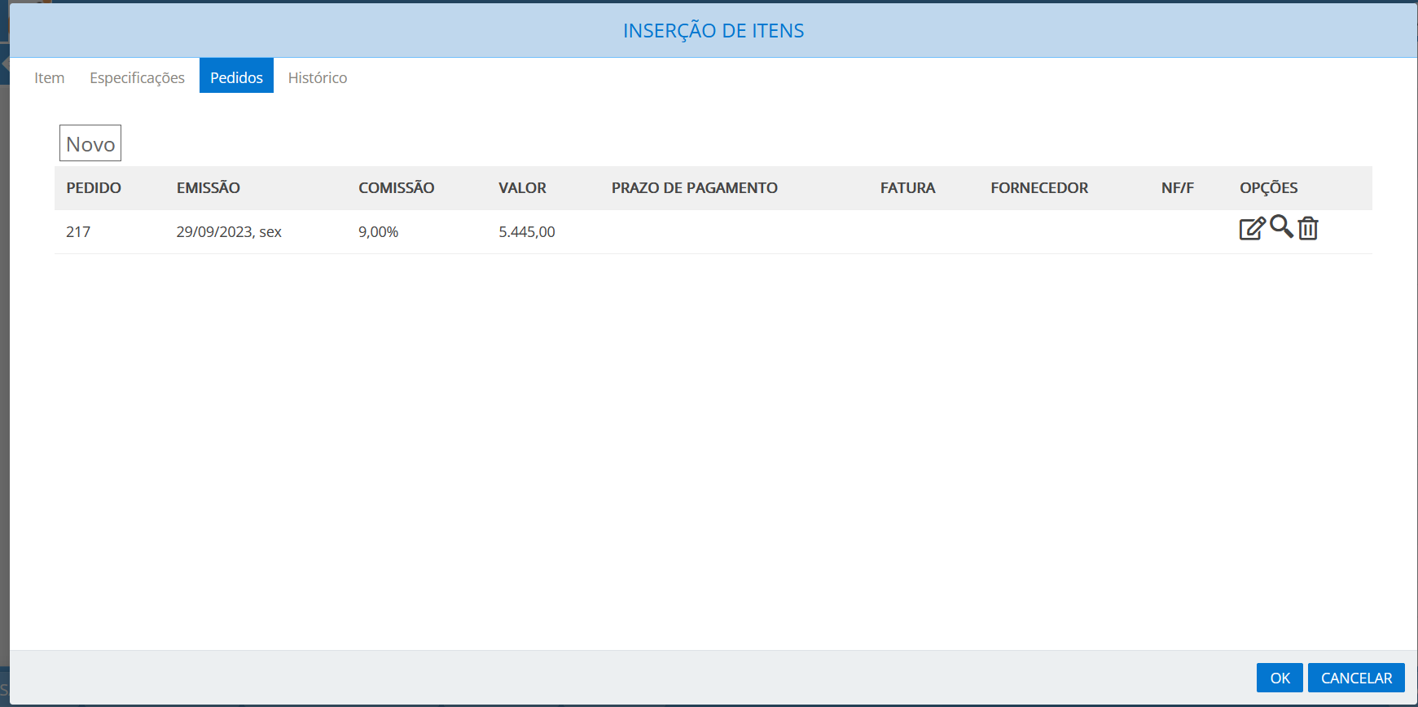

CONFERIR PEDIDO

SALVAR

OK

